Sheet1
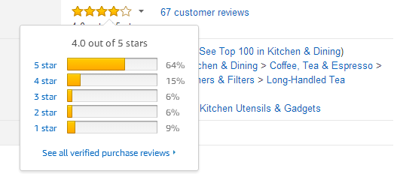
亚马逊评分计算器
当前基础数据（白色空白表格为用户输入数据，输入数据可参考图中） 红色为输出结果
总数 | 5星 | 4星 | 3星 | 2星 | 1星 | 当前评分
102 | 63% | 15% | 8% | 2% | 13% | 4.10
 | 64 | 15 | 8 | 2 | 13
五星需要增加至 | 77 | 需要增加5星评价个数 | 13 |  | 目标评分星级： | 4.2

